상품제안서
우드시트 보험화일 | 상품코드: F22614

 |  |  |  |  |  |  | 02-412-0044 | www.easy1.co.kr
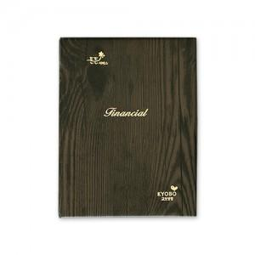

【상세/제작정보】

【인쇄/포장옵션】 | 금박 / 포장불가능

【공급단가】 | 수량 | 150~ | 500~ | 1,000~ | 3,000~ | 5,000~
*VAT별도 | 단가 | 5,030원 | 4,870원 | 4,700원 | 4,540원 | 4,370원

【상품 URL】 | http://www.easy1.co.kr/src/goods_detail.php?gdno=22614

